01-02
1.2. Variación (%) PIB Minería con respecto al mismo periodo del año anterior, 2009-2016.
Año | Trimestre | Sector
2009 | dic-feb | -9,9
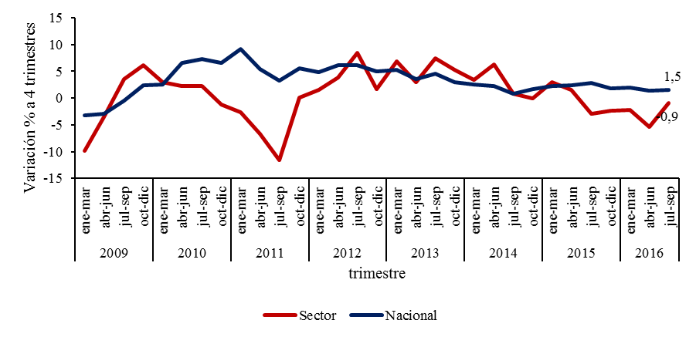
2009 | mar-may | -3,5
2009 | jun-ago | 3,6
2009 | sep-nov | 6,1
2010 | dic-feb | 3,0
2010 | mar-may | 2,3
2010 | jun-ago | 2,3
2010 | sep-nov | -1,2
2011 | dic-feb | -2,7
2011 | mar-may | -6,7
2011 | jun-ago | -11,6
2011 | sep-nov | 0,1
2012 | dic-feb | 1,5
2012 | mar-may | 3,9
2012 | jun-ago | 8,4
2012 | sep-nov | 1,7
2013 | dic-feb | 6,8
2013 | mar-may | 3,0
2013 | jun-ago | 7,5
2013 | sep-nov | 5,2
2014 | dic-feb | 3,4
2014 | mar-may | 6,3
2014 | jun-ago | 0,8
2014 | sep-nov | 0,0
2015 | dic-feb | 3,0
2015 | mar-may | 1,5
2015 | jun-ago | -2,9
2015 | sep-nov | -2,3
2016 | dic-feb | -2,2
2016 | mar-may | -5,4
2016 | jun-ago | -0,9

01-09
1.9. Distribución (%) ocupados del sector Minería según categoría ocupacional, 2010-2016
Año | Trimestre | Cuenta Propia | Asalariado sin contrato | Asalariado con contrato definido | Asalariado con contrato indefinido
2010 | ene-mar | 4.6 | 7.6 | 56.4 | 123.8
 | feb-abr | 4.8 | 9.3 | 55.6 | 128.7
 | mar-may | 5.1 | 8.6 | 49.9 | 131.2
 | abr-jun | 5.2 | 8.6 | 50.2 | 138.8
 | may-jul | 5.7 | 9 | 49.8 | 133
 | jun-ago | 7 | 8.6 | 52.2 | 129.4
 | jul-sep | 7.1 | 9.1 | 53.1 | 129.4
 | ago-oct | 7.3 | 7.1 | 55.3 | 137
 | sep-nov | 5.8 | 7.4 | 58.1 | 140.7
 | oct-dic | 5.5 | 7 | 57.2 | 140.6
 | nov-ene | 5.7 | 7 | 59.6 | 139.3
2011 | dic-feb | 5.3 | 6.2 | 60.9 | 141.7
 | ene-mar | 5.7 | 6.4 | 65.1 | 142.2
 | feb-abr | 5.3 | 6.8 | 63.7 | 140.3
 | mar-may | 6.8 | 6.4 | 60.8 | 144.2
 | abr-jun | 7.5 | 5.7 | 54.1 | 144.6
 | may-jul | 8.1 | 7 | 52.7 | 152.8
 | jun-ago | 7.4 | 7.7 | 54.9 | 151.7
 | jul-sep | 7.2 | 6.8 | 58 | 152.4
 | ago-oct | 6.5 | 4.5 | 59.4 | 147.6
 | sep-nov | 5.9 | 3.3 | 58.7 | 150.1
 | oct-dic | 5.6 | 4.7 | 59.7 | 150.2
 | nov-ene | 6 | 5.7 | 60.4 | 155.9
2012 | dic-feb | 5.1 | 6.8 | 59.7 | 159.6
 | ene-mar | 4.4 | 6.4 | 58.2 | 167.5
 | feb-abr | 3.7 | 6.9 | 61.6 | 171.8
 | mar-may | 4.2 | 6.4 | 61.1 | 172.7
 | abr-jun | 4.9 | 7.3 | 59.2 | 176.4
 | may-jul | 5.8 | 6.2 | 59.1 | 176
 | jun-ago | 5.2 | 5.9 | 59.8 | 178.5
 | jul-sep | 5.1 | 4.4 | 62.1 | 181.9
 | ago-oct | 4.9 | 4 | 63.1 | 187.7
 | sep-nov | 4.7 | 4.9 | 63.4 | 180.3
 | oct-dic | 4.2 | 4.6 | 68.2 | 182.2
 | nov-ene | 3.9 | 4.3 | 66.1 | 182.8
2013 | dic-feb | 4.3 | 5.2 | 66.1 | 182.4
 | ene-mar | 4.8 | 6.7 | 63.2 | 167.7
 | feb-abr | 4.8 | 7.5 | 65 | 168.5
 | mar-may | 4.9 | 5.9 | 74.2 | 167.8
 | abr-jun | 4 | 5.2 | 73.8 | 173.5
 | may-jul | 4.2 | 4.5 | 74 | 169.6
 | jun-ago | 3.8 | 4.6 | 71.5 | 166.5
 | jul-sep | 4.2 | 3.8 | 70.5 | 165.1
 | ago-oct | 3.6 | 3.8 | 68.7 | 167.9
 | sep-nov | 3.9 | 3 | 67.6 | 172.9
 | oct-dic | 4.3 | 2.9 | 72 | 169.4
 | nov-ene | 3.7 | 3.1 | 71.1 | 165.5
2014 | dic-feb | 3.5 | 3.7 | 68 | 159.8
 | ene-mar | 2.7 | 4 | 67.1 | 163.9
 | feb-abr | 3.7 | 3.7 | 68.8 | 161
 | mar-may | 3 | 3.5 | 72.1 | 160.1
 | abr-jun | 3.4 | 3.2 | 71 | 157
 | may-jul | 3.4 | 3.3 | 69.7 | 156.6
 | jun-ago | 3.3 | 3.3 | 67.2 | 157.5
 | jul-sep | 3.5 | 3.6 | 65.3 | 157.4
 | ago-oct | 3.4 | 5 | 63.9 | 155.1
 | sep-nov | 4.3 | 5 | 66.3 | 160.8
 | oct-dic | 3.7 | 5.3 | 68.5 | 161.9
 | nov-ene | 3.3 | 4.3 | 67.3 | 165.3
2015 | dic-feb | 2.8 | 5 | 63.7 | 162.3
 | ene-mar | 3.5 | 3.9 | 66.1 | 158.6
 | feb-abr | 3.5 | 4.1 | 69 | 151.8
 | mar-may | 4.8 | 4 | 68.4 | 153
 | abr-jun | 4.4 | 4.5 | 64.6 | 151.8
 | may-jul | 4.2 | 3.3 | 60.6 | 163.1
 | jun-ago | 3.9 | 3.3 | 58.4 | 156.2
 | jul-sep | 3.8 | 3.3 | 54.2 | 159.8
 | ago-oct | 3.1 | 5.8 | 55.2 | 156.9
 | sep-nov | 2.7 | 5.1 | 55.9 | 160.9
 | oct-dic | 2.6 | 5.3 | 54.1 | 154.4
 | nov-ene | 3 | 3.9 | 51.6 | 146.1
2016 | dic-feb | 2.5 | 4.2 | 46.8 | 140.7
 | ene-mar | 3.1 | 3.9 | 46.2 | 145.8
 | feb-abr | 2.6 | 4 | 48.3 | 149.8
 | mar-may | 2.6 | 4.3 | 48.3 | 150.4
 | abr-jun | 2.2 | 4.3 | 51.1 | 149.7
 | may-jul | 2.8 | 3.5 | 46 | 141.5
 | jun-ago | 2.3 | 2.9 | 43.2 | 146.8
 | jul-sep | 2.8 | 2.2 | 41 | 147.6
 | ago-oct | 3.2 | 2.8 | 43.7 | 150.5
 | sep-nov | 3.4 | 3.3 | 46.2 | 146.3
 | oct-dic | 2.6 | 3.7 | 49.4 | 143.5

03-01
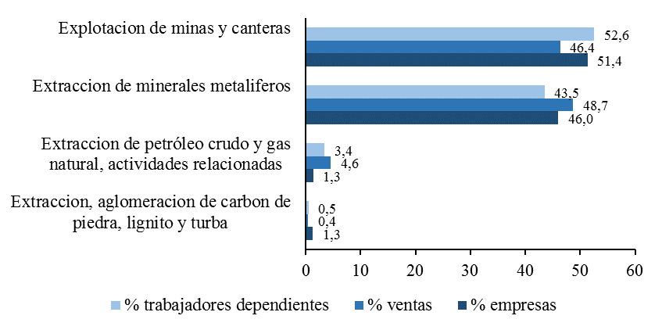
Gráfico 10. Distribución de empresas, ventas (UF) y trabajadores dependientes informados del sector Minería, según subsector, 2015

